상품제안서
로랜텍 윈쿨 스몰 저소음 경량 휴대용 선풍기 | 상품코드: S47229

 |  |  |  |  |  |  | 02-713-8555 | www.synergygift.co.kr
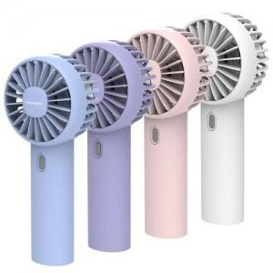 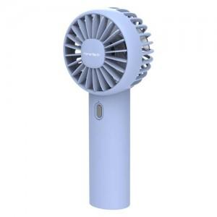 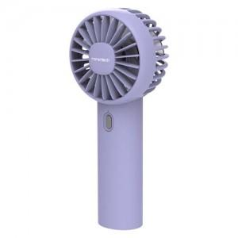

【상세/제작정보】

【인쇄/포장옵션】 | 레이저 / 포장지포장

【공급단가】 | 수량 | 30~ | 100~ | 300~ | 1,000~ | 3,000~
*VAT별도 | 단가 | 6,500원 | 6,150원 | 5,900원 | 5,650원 | 5,550원

【상품 URL】 | https://www.synergygift.co.kr:443/src/goods_detail.php?gdno=47229

